7.0 웹
대분류 | No. | Object | Key Word
Web | 1 | Ajax | 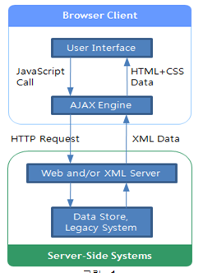  1. AJAX : Active-x나 플래시 등이 플러그인 없이 Interactive한 웹 페이지를 작성할 수 있는 웹 페이지를 작성할 수 있는 비동기 데이터 교환방식 2. AJAX의 요소기술 1) XMLHttpRequest : AJAX개체생성, 웹서버와 비동기적으로 데이터교환/조작 2) JavaScript : 동적인 화면 출력 및 표시정보와의 상호 작용 3 기타 : XML, XSLT(XML문서변환), XHTML(정보표현), DOM(XML문서의 트리접근), CSS(스타일시트) 3. AJAX 특징: 개방성,효율성,기술결합,속도향상 4. AJAX의 보안 취약점 및 대응방안 - 공격기법 : XSS, JavaScript소스노출, Client Side보안노출, Web플랫폼취약성
Web | 2 | ESB (Enterprise Servce Bus) | 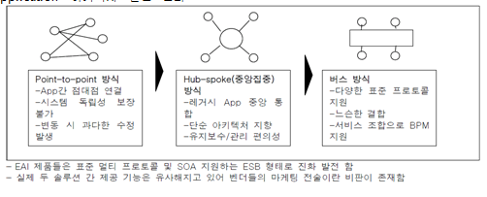 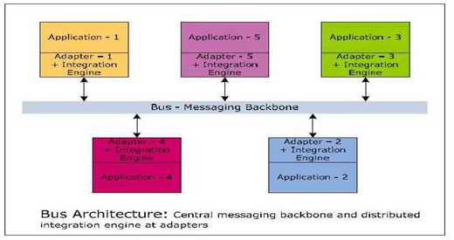 1. ESB : 웹서비스(WebService), 인텔리전스라우팅(Intelligent routing), 트랜스포메이션(Transformation)기술을 기반으로 SOA를 지원하는 미들웨어 플랫폼 2. ESB의 구성요소 : Adapter형태의 Legacy연동 컴포넌트, BPM, 통합개발환경,컨트롤과 모니터링 3. ESB의 주요기능 : 1) 레거시 연동 컴포넌트 : 기본적으로 다양한 프로토콜 어댑터 형태 지원 2) 메시지의 변환, 가공 : 통합 개발 환경 등을 통해 자유롭게 변화하고 가공 3) BPM : 다양한 시스템 연동을 통해 하나의 서비스 이용 4) 컨트롤과 모니터링 : 여러 과정들을 통합적인 조작과 모니터링이 가능 5) 통합개발환경 : ESB에서 필요한 요소 중 하나임
Web | 3 | JSON (JavaScript Object Notation) | 1. JSON(JavaScript Object Notation) : 인터넷에서 자료를 주고 받을 때 그 자료를 표현하는 방법으로, 문자열화 된 데이터를 객체화하는 경량의 데이터 교환 형식 2. JSON의 문법 및 구성요소 (1) 문법 : 자바스크립트 표준(ECMA-262) 3판의 객체 문법 / 유니코드 인코딩 / 표현 자료형은 수,문자열,참/거짓,배열,객체 (2) 특징 : Name/Value 쌍으로 구성 / { 시작하고 }로 끝남 / 배열은 대활호 [ ) / 각각의 이름은 : 과 ,로 구분 / Name/Value 쌍의 형식 (3) JSON 구조 : 1) object : name/value 쌍들의 비순서화 된 SET 2) array : 값들의 순서화된 collection 3) value : 큰따옴표안에 string, number, true, false, object, array 등 의 값들을 표현 가능 4) string : 큰따옴표 안에 둘러싸인 zero 이상 Unicode 문자들의 조합 5) number : 8진수와 16진수 형식을 사용하지 않는 것을 제외하면 C와 Java Number 처럼 매우 많이 비슷 (4) 도구 : 1) Parser : JSON text파일을 해석하고 자바 오브젝트로 변환 2) Renderer : 자바를 TEXT로 표현 3) Serializer : POJO를 JSON으로 직렬화 4) Mapper : POJO와 JSON을 매핑 5) Validator : JSON 스키마를 이용해서 파일내용 유효성 체크 (5) 사용예 : {"Product : "pencil" , "price" : 1000 } / { "이름" : "홍길동" , "나이" : 30 , "성별" : "남" } 3. 제약사항 1) 값을 얻어오기에는 XML보다 JSON이 더 편하고, 속도도 JSON이 좀더 빠름 2) JSON은 표준이 아니기에 라이브러리가 필요함 3) Ajax기반 프로그래밍 시 XML을 DOM트리를 통해 데이터에 접근하는 것보다 동일한 구조를 갖는 JavaScript객체로서 다루는 것이 편리함
Web | 4 | REST (Representation State Transfer) | 1. REST : 자원을 정의하고 접근하는 메커니즘을 기반으로 한 네트워크가 가능한 시스템을 만드는 아키텍처 원칙과 소프트웨어 아키텍처 스타일의 집합 2. REST의 특징 1) 단순한 구현 : Client/Server간의 구성요소를 엄격히 분리 2) 확장성 증가 : 단순한 레이어 및 연결구조 3) URI 사용 : URI를 통한 자원의 표현과 위치확인 4) Stateless특성 : Server에서 Client의 상태정보를 저장,관리하지 않음 3. REST의 서비스 구성체계 1) 데이터요소 : 데이터,식별자(URI와URL),HTML문서,XML문서,이미지와 같은 데이터 표현 2) 컴포넌트 : 웹 브라우저나 모바일 기기 같은 사용자 에이전트(아파치,HTTPD,CGI,프록시 등) 3) 커넥터 : Libwww 같은 클라이언트 커넥터, NSAPI 같은 서버 커넥터, 브라우저 캐시 같은 캐시 등 4. REST 서비스 운영 개념 1) 자원 (명사:URI) 2) 처리 (동사: HTTP Method) 3) 컨텐츠타입(XML, JSON) 4. REST Method 1) HTTP Method : POST(생성), GET(읽기), PUT(변경), DELETE(삭제)
Web | 5 | 웹서비스 | 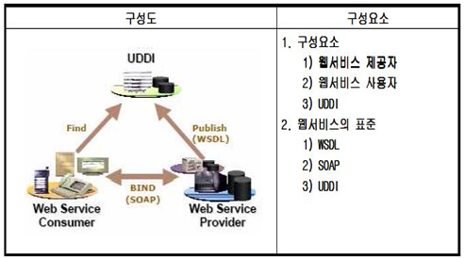 1. 웹서비스 : SOAP, WSDL, UDDI 등의 표준기술을 이용하여 네트워크에 연결된 컴퓨터간 분산 컴퓨팅을 지원하는 기술의 총칭 2. 웹서비스의 구성요소 1) SOAP : 분산컴퓨팅환경에서 정보를 교환하기 위한 XML기반 프로토콜 2) WSDL : 웹서비스를 표현하고 기술하는 언어 3) UDDI : 웹서비스 정보에 대한 목록을 제공하는 XML기반 레지스트리 (White page, Yellow Page, Green Page) 4) Service Provider : 특정 서비스 스펙을 구현하여 서비스를 제공한다 5) Service Broker (Service Registry : UDDI) : 서비스 등록 및 검색, 저장, 관리를 통해 Service Provider가 제공하는 서비스를 Service Consumer에게 연결한다 6) Service Consumer (Service Requester) : Service Broker를 통해 특정 서비스를 찾아서 Service Provider의 서비스를 요청하고 사용한다 3. 웹서비스 비즈니스 모델 - 기업통합모델 > 폐쇄적 비즈니스모델 > 반개방적 비즈니스 모델 > 개방적 비즈니스 모델 4. 웹서비스 특징 : 단순성,상호운영성,시스템 구조의 유연성,사용의편리성,통합환경제공, 비용효율적
Web | 6 | SOA (Service Oriented Architecture) | 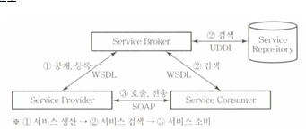 1. SOA : 1) 다양한 비즈니스 환경에서 이 기종 통합 및 loosely coupled 하게 서비스단위를 재사용, 재조립을 가능하게 하는 서비스 지향 아키텍처 2) Loosely Coupled, 상호운용성, Process 중심 2. SOA의 구성요소 및 핵심기술 1) 구성요소 : Service Broker, Service Provider, Service Consumer 2) 핵심기술 : XML, ESB, SOAP(서비스호출), WSDL(서비스등록), UDDI(레지스트리) 3. SOA의 어플리케이션 구현 아키텍쳐 및 구축방안 1) 구현 아키텍쳐 : Primitive SOA(point to point) > Networked SOA(Bus) > Process-Enabled SOA(SOA+BPM) 2) 구축방안 : 도입방안수립 > 요구사항정의,분석 >아키텍쳐수립 > 서비스식별,설계 > 구현
Web | 7 | SOAP (Simple Object Access Protocol) | 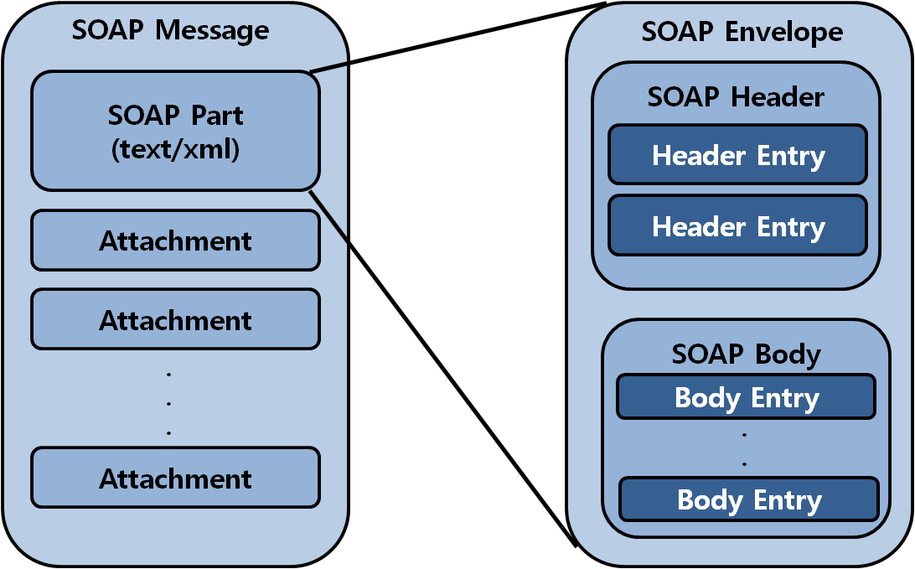 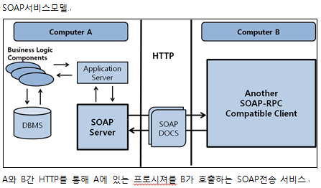 1. SOAP : SOAP은 일반적으로 널리 알려진 HTTP, HTTPS, SMTP등을 사용하여 XML 기반의 메시지를 컴퓨터 네트워크 상에서 교환하는 형태의 포로토콜 2. SOAP의 구성과 모델 1) SOAP Envelope : XML이 SOAP메시지임을 정의하는 최상위 엘리먼트 - Header와 Body를 가짐 2) SOAP Header : 인코딩, 인증, 트랜잭션 등의 헤더정보 제공 3) SOAP Body : SOAP을 통해 전송할 데이터로 호출정보와 응답정보 제공 4) SOAP encoding(serialization rule) : SOAP메시지를 생성시 데이터형을 SOAP 메시지로 표기하는 방법 5) SOAP Attachment : SOAP 메시지 안에 하나 이상의 첨부파일을 보내는 방법 / GET,단순타입,배열구조,첨부파일 형태 존재 3. SOAP 특징 : 표준공개성(W3C), 유연성, 확장성, 분산컴퓨팅, 독립성, 미들웨어 저용량성
Web | 8 | UDDI (Universal Description Discovery and Integration) | 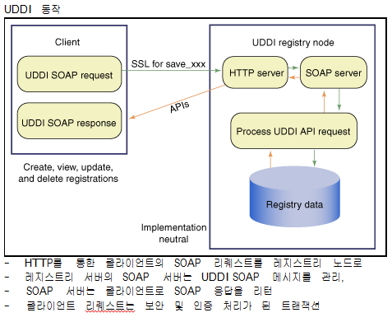 1. UDDI : 웹 서비스 정보의 등록, 검색을 위한 XML 레지스트리의 구현 및 사용법의 표준 2. UDDI의 데이터 구조(구성항목) 1) 비즈니스 엔터티 2) 비즈니스 서비스 3) 바인딩 템플릿(웹서비스 호출/실행정보) 4) 기술모델(바인딩 템플릿 Element의 기술표준 Reference), 4) 등록자설정 5) 운영정보 6) 예약 7) 전자서명 3. UDDI의 유형 1) Public UDDI : 누구든지 웹 서비스를 공표할 수 있는 UDDI (Wiki) / 웹 서비스 공표시 검증절차 없으므로 신뢰성 낮음 2) Private UDDI : UDDI : 한정된 구성원 내에서 사용하는 UDDI / 서비스 등록 시 검증 절차 / 품질의 신뢰성 확보 (Daum 지식, Naver 지식인, 기타 블로그) 3) Semi-Private : Public과 Private의 절충된 UDDI, 여러 형태 운영 가능 / ex1) 회원등록, 검색 유/무료 구분 4. UDDI 정보 분류 1) White Page : 회사이름, 주소, 전화번호, 회사소개 등 2) Yellow Page : 산업계의 분류 체계별, 생산물과 웹 서비스의 분류 체계별, 지역별 회사 목록 소개 3) Green Page : 각 회사에서 제공하는 웹 서비스에 대한 기술적 정보를 예로 들어, 웹 서비스의 EndPoint, URL, WSDL 문서의 URL 등 소개
Web | 9 | Mobile Web 2.0 |  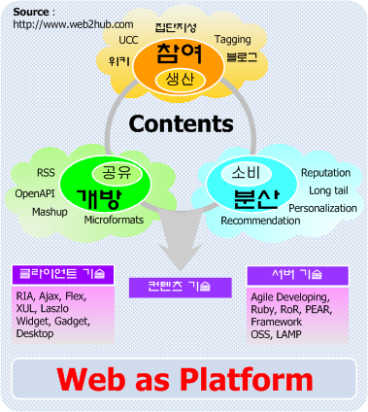 1. Mobile Web 2.0 : 1) 데이터의 소유자나 독점자 없이 누구나 데이터를 생산하고 인터넷에 공유할 수 있도록 한 사용자 참여 중심의 웹 플랫폼 또는 인터넷 환경 2) 표준/개방성, 확장성, 사용자 중심 2. Mobile Web 2.0의 요소기술 (1) 컨텐츠 생산과 유통의 관점 : 1) 참여(정보생산) : 사용자의 참여를 통한 분산화된 정보 생산 / - Blog, Wiki, Tagging, Collective Intelligence(집단지성), UCC 2) 개방(정보공유) : 사용자와 더불어 서비스 제공자끼리도 정보를 공유 / - 웹신디케이션(배포) 기술, RSS, Open API, Mash-up 3) 분산(정보소비) : 정보 소비의 분산화와 개인화가 증대 / 롱테일, 추천 시스템, 평판 시스템 (2) 플랫폼 관점 : 1) 클라이언트 기술 : 다양한 RIA(Rich Internet Application) 기술의 등장으로 사용하기 편리한 UI를 구현 / AJAX, Flex, XUL, XAML, Widget 2) 서버 기술 : 다양한 웹 개발 언어와 웹 프레임워크가 등장으로 신속한 서비스 개발과 업데이트가 용이 / Agile Developing, Ruby, OSS, LAMP 3) 컨텐츠 기술 : Web 2.0 서비스들이 자신의 데이터를 공개함으로써 엄청나게 큰 규모의 데이터베이스 형성 / RSS와 Open API
Web | 10 | WOA (Web Oriented Architecture) | 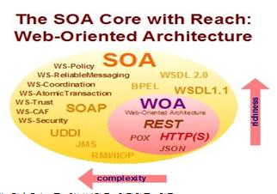 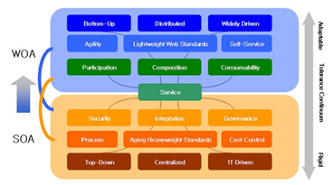 1. WOA : 웹의 아키텍처를 기반으로 전세계적으로 연결된 하이퍼미디어를 통해 시스템과 사용자를 통합하는 SOA의 아키텍처 서브스타일(가트너) 2. WOA의 기술요소 1) REST data element(resource,resource identifier,representation,representation metadata), 2) Mash-Up(서비스 융합: 인터넷상에서 제공되고 있는 다양한 서로 다른 서비스와 기능을 합치고 응용하여 새로운 ) 3. SOA vs WOA 1) 주요관심사 : 서비스 데이터 자원(Resource) 2) 주요기술 : SOAP, WSDL, UDDI, XML Schema, WS-* 표준 등 HTTP, REST, XML 등 3) 디자인 : 벤더 중심의 Top down 형태의 디자인 개발자들 중심의 Bottom up 방식 4) 보안 : WS-Security HTTPS 5) 프로토콜 : SOAP, CORBA HTTP, REST 6) 서비스명세 : WSDL URL 7) 데이터 교환 : XML XML, HTML 등 제한 없음
Web | 11 | HyWAI (Hybrid Web Application Interface) | 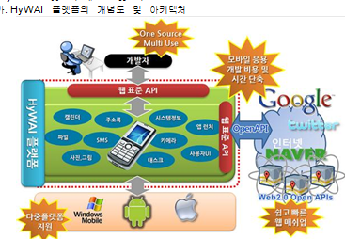 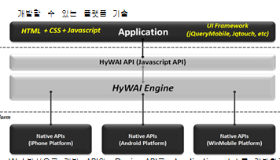 1. HyWAI : 1) Web 표준 기술 (HTML, CSS, Java script 등)을 이용하여 Native Application과 유사한 수준의 Application 개발할 수 있는 Cross Platform 2) ETRI가 2010년에 공개한 Web기반 모바일 응용 플랫폼 기술 => Web언어를 사용하여 안드로이드환경에서 Native와 동일한 Hybrid형 앱을 개발 2. HyWAI 특징 : 1) 개발환경 2) 기본구조 3) 지원 API 2. HyWAI의 구성요소(개발환경,기본,지원,UI) 1) Web Application(HTML5, CSS, JavaScript) 2) Device(HyWAI) API 3) Open API 4) Mash-Up(Device API+Open API, LBS, 증강현실)
Web | 12 | XRX (XForms, REST and XQuery) | 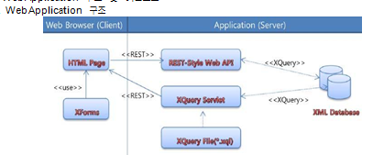 1. XRX : XForms, REST, XQuery를 근간으로 Application data를 Web client와 Web 서버에 동시에 XML 포맷으로 저장하여, 포맷 간의 전송을 필요로 하지 않는 W3C 표준 기반의 Web Application Architecture 2. XRX특징 : 1) 데이터와 표현 분리 (XForms 특징) : CSS, XML을 이용하여 비즈니스 데이터와 프리젠테이션을 위한 태그 정보 분리 2) 자원접근의 유연성/확장성(REST 특징) : 서버주소+서비스이름+자원” 형식의 URI 포맷으로 자원을 접근 3) XML 데이터 접근의 표준(XQuery 특징) : XML 데이터의 저장 형식에 무관하게 질의가 가능하며, W3C 다른 표준과 호환 유지 2. XRX의 구성요소 1) Xfroms (N,C,M,C,V,S) : Namespace, CSS Import, Model, Constraints, View, Submit Control 구성 2) REST (N,V,R) : Names(요청리소스이름), Verbs(Create, Read, Update, Delete), Representation(리소스표현방식) : URL, URI, XRI, DOI, UCI, POST, GET, PUT, DELETE, HTML, XML, Binary 3 Xquery : 1) Xpath표현식 : XPath의 문법과 표현 형식 이용 2) FLWR모델 : For, Let, Where, Return을 이용한 구조적 질의
Web | 13 | XML |  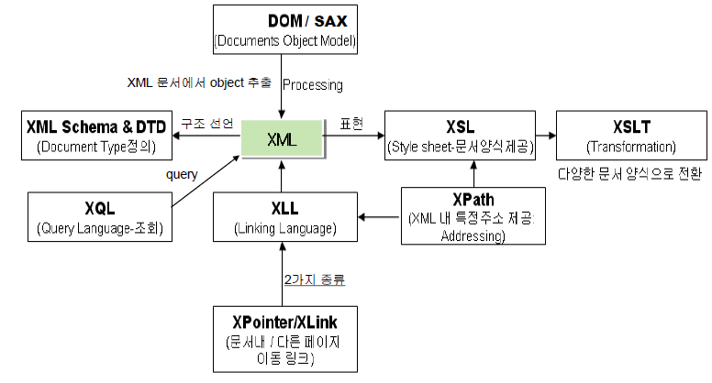 1. XML : 1) SGML의 장점 (구조화된 문서를 정의하여 Tag를 자유롭게 정의)과 HTML의 장점 (인터넷 상에서 손쉽게 하이퍼 미디어 문서를 제공) 을 모두 가질 수 있도록 제안된 마크업 언어 2) mark-up : 양식적 + 구조적 + 의미적 = 확장 가능한 마크업 언어로써 프로그래밍 언어가 아닌 데이터를 Description하는 메타 데이터 언어 2. XML 구성요소 1) DTD(Document Type Definition) : XML문서에 대한 논리, 물리적 구조정의 / 반복정의 가능: 태그의 중첩순서의 정의(N회 반복) 2) XML 스키마 : DTD보다 강력한 문서구조, 내용, 의미지원 / 사용자 정의 형식 /다양한 반복형식(최대,최소) 3) XML NameSpace : DTD가 하나이상의 XML문서를 참조 시 각DTD를 위한 고유의 Namespace를 정의(각각의 DTD식별) / URI형식 4) XSL(eXtensible Style Language) : 다양한 출력형식(HTML, WAP, PDF)을 정의하기 위한 포맷을 정의 / XSLT: 입력된 XML문서를 원하는 출력구조로 변환 5) XLL(eXtensible Linking Language) : XML요소간이 연결 및 관계를 표시 / XLink: Hyper Link의 인식과 처리 / XPointer: XML문서내의 요소에 대한 주소
Web | 14 | XML | 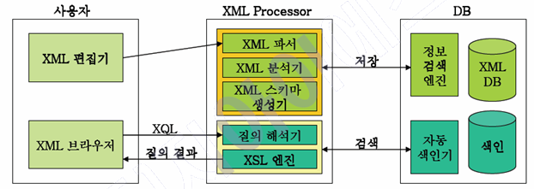 3. XML Processor구조 1) XML parser XML문서의 문법과 구문구조의 점검검사(validation검사) 2) XML구분분석기 XML문서의 구문구조를 분석처리(SAX, DOM) 3) XSL엔진 XML문서를 표현정보를 갖는 문서형식으로 변환 4. XML 문서 작성 절차 1) 문서유형 선택 : 제작하고자 하는 문서의 유형을 결정 / (예) 사용자 매뉴얼, 계약서, 카탈로그, 공문서 등 2) 문서 분석 : 문서의 사용 용도 결정 / 문서의 논리적인 구조와 요소들을 결정 3) DTD 작성 : DB에 기초적인 스키마를 제공하고 상호 연동이 이루어지도록 함 4) XML 문서작성 : DTD에 정의한 태그를 이용하여 XML문서 작성 -XML문법을 준수하여 작성 5) Style-sheet 작성 : 문서의 외형 및 문서 내의 처리되어질 내용에 대한 절차를 작성 / XML문서와 독립적으로 작성되고 다른 파일로 관리
Web | 15 | DTD(Data Type Definition) | 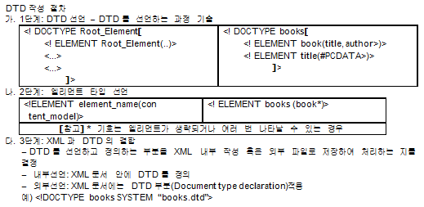 1. DTD : 문서의 구조와 컨텐츠를 정의하여 XML문서의 구조를 명시적으로 선언하는 파일 2. DTD선언의 종류 1) Element Type선언 : element type declaration <!ELEMENT element name~> 2) Entity선언 : entity declaration <!ENTITY ~> 3) Attribute List선언 : attribute type declaration <!ATTLIST element name~> 4) 표기선언 : notation declaration 비xml 데이터처리: 이미지 등<!NOTATION name~> 3. DTD 작성절차 1) 1단계: DTD선언 – DTD를 선언하는 과정 기술 2) 2단계: 엘리먼트 타입 선언 3) 3단계: XML과 DTD의 결합
Web | 16 | XML스키마 | 1. XML스키마 : DTD를 대체하기 위해 개발된, 문서를 좀 더 쉽게 처리할 수 있게 하는 데이터 형(Data Type)만들기를 제공하는 스펙 2. DTD 제약 : 1) 기존 DTD로는 어떤 정보의 데이터 형이나 범위를 제한하고 확장하는 기능이 없음 2) DTD를 기술하는 문법은 XML을 기술하는 문법과 다름, 즉, DTD, XML모두 문법을 알아야 함 3. XML스키마 특징 1) 데이터 형 지원 : 기존 DTD보다 복잡한 타입 선언이 가능하고 새로운 데이터 형을 생성하여 사용할 수 있음 2) 복잡구조정의 지원 : 스키마 문서 안에 Schema location 지시자를 이용하여 또 다른 스키마 문서를 포함 할 수 있음 3) XML Schema는 Name Space를 지원함 4. XML 스키마 vs DTD 1) 작성문법 : XML 1.0을 만족 EBNF + 의사 2) 구조 : 복잡함 상대적으로 간결함 3) Namespace : 지원함(문서 내 다수 사용가능) 지원하지 못함(문서 내 단일) 4) DOM지원 : XML이므로 DOM지원 및 이용가능 못함 5) 동적 스키마지원 : 가능(런타임 시에 선택, 상호작용의 결과로 변경될 수 있음) 불가능(DTD는 실제로 읽기만 가능) 6) 데이터 형 : 확장적인 데이터 형 매우 제한적인 데이터 형 7) 확장성 : 완전히 객체 지향적인 확장성 문자열 치환을 통해 확장형 8) 개방성 : 개방적, 폐쇄적 수정 가능한 컨텐츠모델 폐쇄적 구조
Web | 17 | XPATH |  1. XPATH : 1) XPath는 문자열, 숫자, 부울 논리(Boolean), 노드 셋을 조작할 수 있는 많은 함수(Function)을 제공하여, XML문서의 특정 부분을 다루거나, 이동(Addressing을 통한) 할 수 있도록 설계된 스펙 2) (예)<XSL: value-of select = “/SalesReport/Company/”> 2. XPATH의 연산자 (1) 논리 및 비교연산자 : 연산자 (and, or, not(), =) 의 논리 및 비교 연산자 (2) 산술 연산자: 연산자(+, -, *, div, mod)의 산술연산 (3) 노드를 나타내는 연산자 : 노드의 의미 : XML에서 각 엘리먼트와어트리뷰트는 트리 구조의 각 단계를 나타낼 수 있는데, 이것을 노드라 함 1) / 자식노드 지정 books/book <books>의 자식인 <book>) 2) // 후손 노드 전체 지정 books//title (<books>의 후손 중 모든 <title>) 3) * 와일드 카드 book/* ( <book>의 모든 자식요소) 4) . 자기자신 ./title 5) .. 부모노드 ../title
Web | 18 | XLL | 1. XLL : XML문서 간의 연결 및 XML 문서 내의 특정 위치 설정 등 XML 문서에서 링크 기능 수행 표준 언어 2. XLL의 특징 1) 동일한 문서 내 이동 XPointer, 서로 다른 page이동 XLink등 2가지 지원 2) 리소스간 양방향 링크 제공 3) 리소스 로케이팅을 위한 확장 포인터(XPointer)제공 4) 링크 형태: Simple, Extended, Locator, Group, Document 3. Hyper Link vs XLL 1) 장점 범용적 사용/표현식이 간단함 쌍방향 링크 제공/한번의 링크로 다중 링크 지원 2) 단점 단순한 링크 기능만 제공/단 방향성 태그가 HTML에 비해 복잡- XML에 대한 정확한 이해 필요 3) 적용분야 HTML에서 자원의 연결 XML, X-internet등에서 사용
Web | 19 | Xquery |  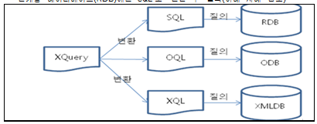 1. XML기반의 데이터베이스 정보 추출 도구 XQuery : XML 파일들로부터 마치 데이터베이스를 사용하는 것같이 원하는 정보를 추출해 낼 수 하는 쿼리 언어 2. XQuery 특징 : 기술중립적, XML기반언어, 간편하고 쉬운 언어 3. Xquery의 기본문법구조 - For, Let, Where, Order by, return 예>3명 이상의 Employee가 WorksOn에 일하는 DeptID검색 For $x IN doc(www.company.com/info.xml)/Company/Employee/DeptId LET $y:= doc(www.company.com/info.xml)/Company/WorkOn[DeptId=$x] Where COUNT($y)>3 Return <res>$x<res> 3. Xquery기반의 데이터베이스 매핑관계 - RDB(SQL), ODB(OQL), XMLDB(XQL)
Web | 20 | DOM (Document object model) / SAX (Simple API of XML) | 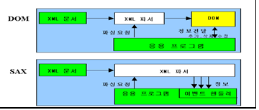 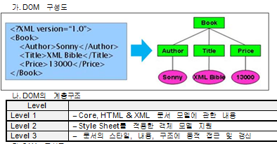 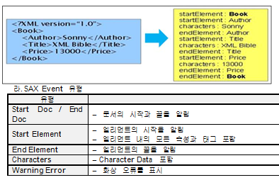 1. XML Parser : XML과 DTD를 읽어서 문서의 정확성을 검증하고, 문서내용과 문서 구조에 접근 할 수 있게 해주는 라이브러리 형태의 프로그램 2. DOM(Document object model) : 1) XML 문서를 트리 형태의 구조로 변경하여 접근하는 API 3. SAX(Simple API of XML) : 1) 자료 구조를 만들지 않고 XML 문서를 스캔해가면서 순차적으로 이벤트를 발생시켜서 XML문서에 접근할 수 있게 해주는 API 4. DOM/SAX의 특징 (1) DOM의 특징 : 1) 객체모델 기반 API 2) 노드단위로 데이터 처리 3) 문서의 구조 정보화 내용을 객체로 이용 4) 메모리 적재 방식 (2) SAX의 특징 : 1) 이벤트기반 API 2) SAX Parser는 XML태그 시작과 끝에서 이벤트 생성 3) XML문서를 하나의 긴 문자열로 간주 4) 라인 인터프리트 방식 5. DOM의 계층구조 : 1) Level 1 : Core, HTML & XML 문서 모델에 관한 내용 2) Level 2 : Style Sheet를 적용한 객체 모델 지원 3) Level 3 : 문서의 스타일, 내용, 구조에 동적 접근 및 갱신 6. SAX의 이벤트 유형(이벤트 핸들러,순차형식) 1) Start Doc / End Doc : 문서의 시작과 끝을 알림 2) Start Element : 엘리먼트의 시작을 알림 / 엘리먼트 내의 모든 속성과 태그 포함 3) End Element 엘리먼트의 끝을 알림 4) Characters Character Data 포함 5) Warning Error : 화상 오류를 표시
Web | 21 | 인공지능 | 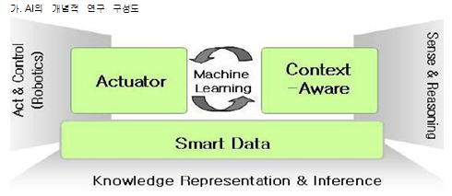 1. 인공지능 : 인공지능(Artificial Intelligence)은 철학적인 개념으로써 인간이나 지성을 갖춘 존재 또는 시스템에 의해 만들어진 인공적인 지능을 의미 2. 인공지능의 구성요소 (S,C,A) 1) Smart Data : 정보에 의미를 부여, 데이터 스스로가 분석하고 사고 2) Context Aware: 서비스가 제공되는 상황 및 맥락 제공 3) Actuator : 현실세계에 영향을 미쳐 변화를 초래 3. AI관련 기술분야 : 1)패턴인식,자연어처리, 자동제어,로봇틱스,컴퓨터비젼,가상현실,양자컴퓨터,자동추론,데이터마이닝,지능엔진,시멘틱웹 1) 패턴인식 : 기계에 의하여 도형,문자,음성 등을 식별시키는것 2) 자연어처리 : 인간이 보통쓰는 언어를 컴퓨터에 인식시켜서 처리하는 일 / 점보검색,질의응답,자동번역,통역 3) 자동제어 : 제어 대상에 미리 설정한 목표값과 검출된 되먹임 신호를 비료하여 그오차를 자동적으로 조정하는 제어 4) 로보틱스 인지로봇 공학 : 로봇에 관한 과학, 기술학으로 로봇의 설계,제조,응용분야를 다름 인지로봇 공학은 제한된 계산자원을 사용해 복잡한 목표 달성 5) 컴퓨터비젼 : 로봇의 눈을 만드는 연구분야, 컴퓨터가 실세계 정보를 취득하는 모든 과정 6) 가상현실 : 특정한 환경이나 상황을 컴퓨터로 만들어서 그것을 사용하는 사람이 마치 실제 환경과 유사 사람과-컴퓨터 사이의 인터페이스 7) 양자컴퓨터 : 양자역학의 원리 미래형 첨단, 병렬처리가능, 다양한 문제해결 접근 -큐빗(2의 n승) 8) 자동추론 : 계산기 과학의 한 분야로 추론의 다양한 측면을 이해, 완전한 자동추론 가능하는 소프트웨어
Web | 22 | 퍼지 | 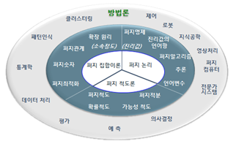 1. 퍼지 : 인간 지능의 언어 및 사고 관련된 애매함(fuzziness)을 수리적으로 다룰 수 있도록 해주는 인공지능의 불확실성을 다루기 위한 학문 2. 퍼지 이론의 표현 방식 1) 이진법의 논리 : 속한다-속하지 않는다 2) 소속함수로 표현 : 모임에 속하는 정도를 표현 3) 수학적 표현 : 애매한 표현을 수학적으로 표현 4) 퍼지이론 표현 : 퍼지제어기 / 저지집합 3. 퍼지 단계 : 1) 퍼지화단계 2) 규칙베이스 3) 추론단계 4) 비퍼지화단계 4. 퍼지 이론 구성요소 (1) 퍼지 SET 표현 : 1) 연속형(continuous type 2) 이산형(discrete type): (2) 퍼지 SET 연산 : 구성요소만 표기함. (3) 퍼지 관계 : 구성요소만 표기함. 5. 퍼지화 단계 : 규칙베이스 - 추론 - 비퍼지화
Web | 23 | WEB OS | 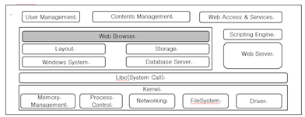 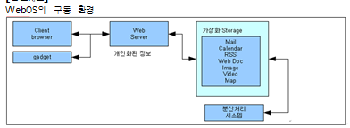 1. 웹 OS : 인터넷 접속이 가능한 곳에서 웹 브라우저 기반으로 동작하는 가상의 운영체제 2. 특징 : 1) 웹브라우저 기반 운영 2) 부팅시간 절감 3) 경량화된 사용자 디바이스 4) 클라우드 서비스 이용 3. 웹 OS 구성요소 1) 시스템 커널 : Web Server를 통한 인증 및 가상 Storage에 중요 정보 저장 2) 웹 브라우저 : 사용자 인증 및 가상화 Storage를 통한 서비스 정보 제공 3) 가상화 스토리지 : 자신만의 웹 데스크 탑 환경 제공을 위한 개인 정보 및 설정정보를 저장 4) 분산처리 시스템 : 개인 정보와 Storage정보를 분석하여 개인화된 정보를 서비스하고, 정보를 색인 하여 검색속도를 향상시켜줌 5) 웹서비스 element : SaaS,클라우드 스토리지,관리기능 4. Web OS 유형 1) Web 데스크 탑 : 웹브라우져 기반 데스크탑 환경, 서버 클라이언트 모델로 동작 2) Web Runtime : 기존 OS를 기반으로 동작하는 웹 어플리케이션 구동 3) Web OS : 웹 기반의 Application Programming Model을 지원하는 하나의 독립된 OS
Web | 24 | Semantic Web | 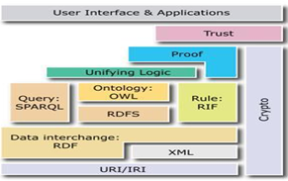 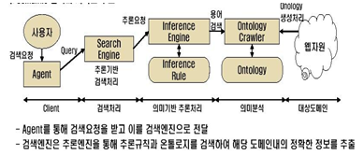 1. 시멘틱 웹 : 구조화된 데이터를 정의하고 구축(Ontology)하고 구축된 데이터간의 연결(Link Data)을 통하여 지능적 자료처리와 지식의 축적 활용이 가능한 차세대 웹 2. 시멘틱웹의 필요성 : 자원표현의 한계성,시멘틱표현의 부재,URL의 단순성 3. 시멘틱웹의 구성요소 : URI:Uniform Resource Identifier ,IRI:International Resource Identifier with UNICODE ,XML,RDF,RDF Schema,SPARQL IRF:Rule Interchange Format ,온톨로지, OWL,시멘틱 리파지토리,시멘틱 실행모듈
Web | 25 | RDF | 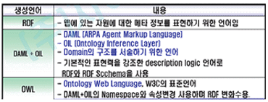 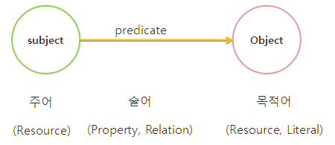 1. RDF : 웹 상의 구조화된 메타데이터들 간의 표준화를 위한 XML기반의 Framwork. / Semantic 즉 문서의 의미를 지정하는 역할 2. RDF 특징 : 상호운영성 : 메타데이터 간의 상호 운영성으로 Agnet 이해 가능 구문독립성 : 어의적 차이 인정으로 “남자”와 “남성”을 같은 의미로 이해 확장성 : XML을 이용한 RDf 서술 시 자원 특성에 따른 자유로운 확장 3. RDF 구성요소 : 1) RDF data 모델 : 정보자원의 속성과 그 값을 표현하기 위한 개념적이고 추상적인 모형 2) RDF Syntax : 메터데이터의 작성과 어플리케이션간의 상호교환을 위한 구체적인 구문(XML을 사용하여 인코딩) 3) RDF Schema : 메타데이터의 속성에 대한 제어방법 및 클래스간의 관계 등을 사람이 이해하고 기계가 처리할만한 형태로 표현하는 기능
Web | 26 | 온톨로지 | 1. 공유된 개념에 정형화된 명시적 명세, Ontology : - 특정 도메인에서 특정 지식과 관련된 용어 및 용어 사이의 관계를 정의하는 일종의 사전 2. 온톨로지 특징 : 1) 내용중심 2) 추론기능 3) 특화세분화 4) 정보통합공유 3. 온톨로지 종류 1) 도메인기반 온톨로지 : 의료분야 증 특정 도메인 또는 유전자기능과 같은 "종합적인" 도메인 기반 온톨로지 2) 타스크기반 온톨로지 : 주석 분석과 같은 "특정 Tasl" 또는 문제 해결과 같은 보편적인 Task를 위한 온톨로지 3) 일반적인 온톨로지 : 일반적인 개변을 나타내는 온톨로지로 자연언어 처리에 활동되는 온톨로지 4. 온톨로지 구성요소 1) 온톨로지 Modeler : 데이터 베이스를 참조하여 지식을 개념화 / 개념화간의 계층적 구조적용(구분규칙) / 온톨로지 생성기에 개념화 용어제공 2) 온톨로지 Generator : 온톨로지 모델러부터 받은 용어를 명세화 / 온톨로지 언어(지식표현언어)로 작성 3) 온톨로지 Validator : 작성된 온톨로지의 유효성을 검사 / 온톨로지 언어의 문법적인 검사
Web | 27 | SPARQL | 1. 시멘틱 웹의 새로운 변화, SPARQL(Simple Protocol and RDF Query Language) 2. 정의 : W3C RDF Data Access WG에서 개발하고 있는 RDF에 대한 질의 언어와 프로토콜, 결과 포맷에 대한 규격 3. 목적 : 웹에 공개된 각종 RDF 데이터들로부터 사용자가 원하는 데이터를 꺼내오기 위해 사용 4. SPARQL이 주목받는 이유 : 1) 데이터베이스와 마찬가지로 시멘틱 웹도 일반인이 쉽게 사용할 수 있는 질의 언어 필요 2) 질의 언어를 통해 쉽게 사용자가 원하는 질의를 하고 그 결과를 리턴 3) 실사례, 바이오 정보 통합, Alzheimer포럼의 항체통합, 제놈 데이터 통합 등 5. SPARQL 질의 구성 : 기본적으로 RDF에서 검색 결과로 보고자 하는 부분에 대해서 SELECT 절에 명세를 하고, FROM 절에는 대상 RDF를 열거하며, WHERE 절에는 조건에 6. SQL 구문 : SELECT DISTINCT ?name ?home ?orgRole ?orgName ?orgHome FROM <http://www.w3.org/People/Ivan/> FROM <http://www.w3.org/Member/Mail/> WHERE { ?foafPerson foaf:mbox ?mail; foaf:homepage ?home. }
Web | 28 | Agent | 1. Agent : 컴퓨팅 환경에서 사용자 혹은 다른 프로그램을 대신해 특정한 일을 수행하는 자율적인 프로세스(Autonomous Process) 2. Agent 특징 : 자율성,지능성,사회성,이동성,능동성,반응성,시간연속성,목표지향성 3. Agent 구성요소 1) Agent 엔진 : Agent생성, 작업수행, 종료 등의 작업 조정 / 제어기능, 추론능력 등 각각의 환경정보연계 2) 지식베이스 : 특정 응용 분야 해결에 필요한 지식 저장 3) 통신 모듈 : 타 Agent 또는 소프트웨어와 통신 3. Agent 유형 : 1) 멀티에이젼트 : 분산 환경에서 Agent 들이 상호 협력하여 업무 수행 및 문제해결 2) 이동(Mobile) 에이전트 : 사용자 요구사항 해결을 위해 직접 Target Server를 이동해 가며 작업수행 후 결과만을 사용자에게 전달하는 에이전트 3) 인터페이스 Agent : 학습, 추론, 계획 등의 능력을 가진 에이전트 4) 학습 에이전트 : 사용자가 웹 상에서의 수행하는 행동을 관찰하고 어떤 내용에 관심을 가지고 있는지를 판단하여 사용자에게 알맞은 내용을 전달 5) 데스크탑 에이전트(desktop agent) : PC나 워크스테이션의 운영체제에 상주하면서 국부적으로 실행되는 소프트웨어 에이전트 6) 인터넷 에이전트 (정보 Agent) : 사용자에게 전달하는 검색 에이전트로서 분산되어 있는 여러 가지 정보를 습득, 관리, 처리할 수 있는 에이전트 7) 협동 Agent : 다른 환경에서 다른 에이전트와 협동하여 작업을 수행하고 다른 에이전트가 필요로 하면 서로 도움을 주는 에이전트 4. Agent 종류 1) 숙고형 : 외부 환경에서 기인한 형상을 바탕으로, 목표를 달성하기 위해 취할 수 있는 행동의 리스트를 만들어, 행동 수행 여부를 결정하는 Agent 2) 반응형 : 취할 수 있는 행동들 중에서 설정된 조건에 부합하는 가장 최적의 행동을 결정하는 Best Action Selector 역할을 수행하는 Agent.
Web | 29 | Agent | 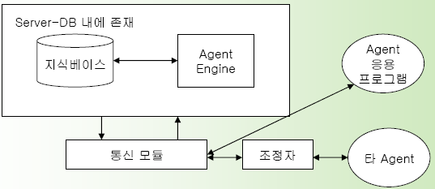 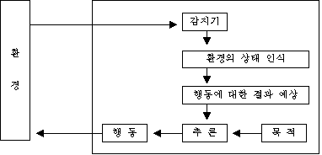 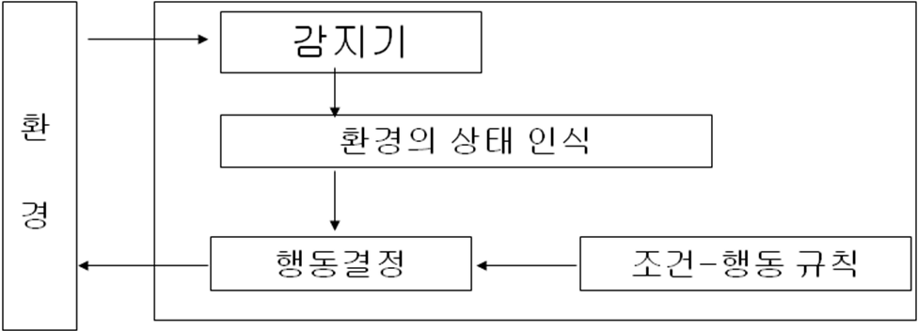 숙고형 vs 반응형
Web | 30
Web | 31 | HTML5 | 1. HTML5 : 1) 현재 사용되고 있는 W3C 마크업 언어 표준인 HTML4.01을 대폭 개선한 마크업 언어 2) 단순 텍스트와 하이퍼링크만 표시하던 HTML이 복잡한 애플리케이션까지 제공할 수 있는 웹 애플리케이션 플랫폼으로 진화한 형태 2. HTML5 부가화 배경 : 운영체제(OS)와 상관없이 스마트폰, 태블릿PC 등 다양한 기기에서 HTML5 표준 웹 기술을 활용하여 일반 응용 애플리케이션과 같은 기능을 구현할 수 있기 때문. 3. HTML5 구성요소 (1) Semantics : Web Form : 사용자의 입력 정보를 받기 위한 입력 형태를 보다 다양하게 제공 (Markup, Attribute, Event) (2) Multimedia : 1) Video : 동영상 스트림을 재생하기 위한 기능 제공 2) Audio : 오디오 스트림을 재생하기 위한 기능 제공 (3) Offline & Storage : 1) Offline Web Application : 오프라인 상태 - 웹 응용 정상적 수행 지원 / 어플리케이션에 대한 캐싱 + 데이터에 대한 캐싱 2) Web SQL Database : 표준 SQL을 사용해 질의할 수 있는 데이터베이스 기능 제공 3) Web Storage : 웹 애플리케이션에서 키-값 쌍의 데이터를 영구적 저장할 수 있는 기능 제공 (Local Storage, Session Storage) (4) 3D, Graphics & Effects : 1) Canvas : 차원 그래픽을 그리기 위한 기능 및 각종 객체에 대해서 회전, 변환, 그레디언트 등 각종 효과를 주는 기능 제공 2) SVG : XML 기반의 2차원 벡터 그래픽을 표현하기 위한 SVG (Scalable Vector Graphic) 언어 지원 (5) Device Access : Geolocation : 디바이스의 지리적 위치 정보를 얻는 기능 제공 API (6) Performance & Integration : Web Worker : 웹 애플리케이션을 위한 쓰레드(Thread) 기능 제공 : Java script code를 background에서 실행 (7) Connectivity : Web Socket : Java script code를 background에서 실행 (8) CSS3 Styling Effect : CSS3 : 웹 애플리케이션의 다양한 스타일 및 이펙트를 나타내기 위한 CSS(Cascading Style Sheets)3 지원
Web | 32 | HTML5(Web Socket) | 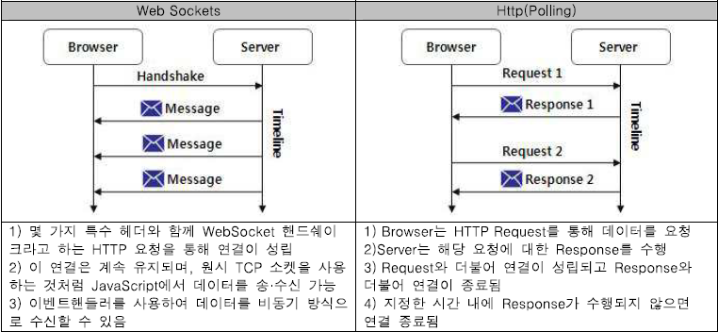 1. 웹 소켓 : 서버 측에서의 복잡한 프로그래밍 과정 없이 웹을 통해 TCP Socket 기반 실시간 양방향 통신 기술
Web | 33 | HTML5(Web Storage) | 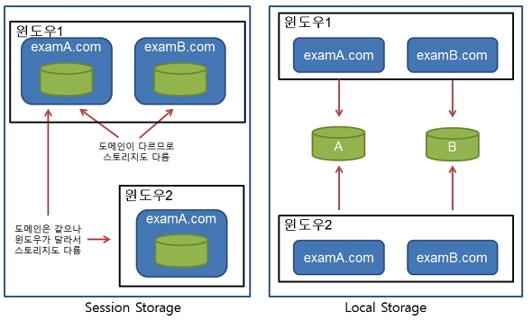 1. 웹 스토리지 : 키와 값의 쌍 자료 구조 기반의 Client-Side 데이터 저장 스펙 2. 웹 스토지지 종류 : 1) Local Storage : 클라이언트의 하드디스크에 저장 / 세션이 끊어져도 자료는 유지됨 2) Session Storage : 클라이언트의 브라우저 메모리에 저장됨 / 해당 세션에서만 값이 유지 3. 웹스토리지 vs 쿠키 1) 성능측면 http 요청시 header에 정보가 포함되지 않음 http 요청시 header에 매번 같은 내용이 포함되어 성능에 영향을 미칠 수 있음 2) 지원 브라우저 대부분 지원됨 모든 브라우저에서 지원 3) 안정성측면 로컬에 보관됨 → 보안성이 좋은편임 header를 통해 주요정보가 노출 가능 4) 사이즈 제한이 없다고 봐도 무방함(5~10MB) 4KB 5) 멀티도메인에서 사용여부 다른 도메인에서는 전혀 동작하지 않음 설정에 따라서 2차 도메인의 공유를 할 수 있는 방법이 있음 6) 기능의 완전성 HTML5 API에 Draft상태로 포함됨 완전한 상태 7) 객체의 저장 가능함 (객체의 복사본 저장) 불가능함 8) 유형 로컬 스토리지, 세션 스토리지 단일쿠키, 다중 값 쿠키 등 9) 주요 적용대상 Web APP 데이터 저장소로 활용이 가능 웹 응용 프로그램의 연속성을 유지시킴 10) 유사기술 Application Cache (HTML5의 Offline 지원 API라는 공통점이 있음) Session 11) 공통점 : Key와 value로 구성된 자료구조 임
Web | 34 | HTML5(Web Worker) | 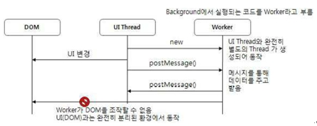 1. 웹 워커 : 자바스크립트 코드를 UI 쓰레드와는 별도로 백 그라운드에서 수행 멀티 쓰레드를 지원 웹 페이지가 응용프로그램 처럼 동작 2. 활용영역 : 복잡한 수학적 계산 / 원격지에 있는 소스에 대한 Access / 로컬 스토리지(Local Storage) Access 작업 / UI Thread 방해 없이 지속적 수행이 필요한 작업

